Sheet1
하이온 K-2텐 맥세이프 케이스
STI : 02 6673 4900 , Fax : 02 6406 6543
배송주소:
제품명 | 하이온 K-2텐 맥세이프 케이스
이미지 | 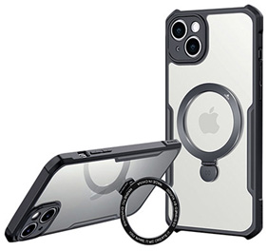
기종/색상 | 블랙
아이폰13 mini
아이폰13
아이폰13 PRO
아이폰13 PRO MAX
아이폰14
아이폰14 PLUS
아이폰14 PRO
아이폰14 PRO MAX
아이폰15
아이폰15 PLUS
아이폰15 PRO
아이폰15 PRO MAX
갤럭시S22 (S901)
갤럭시S22플러스 (S906)
갤럭시S22울트라 (S908)
갤럭시S23 (S911)
갤럭시S23플러스 (S916)
갤럭시S23울트라 (S918)
갤럭시S24 (S921)
갤럭시S24플러스 (S926)
갤럭시S24울트라 (S928)
갤럭시A24 (A245)
갤럭시A34 (A346)
갤럭시A54 (A546)

